المؤشرات الكلية

سوق العراق للاوراق المالية
جلسة الخميس 2026/2/26 |  |  |  | تقرير أسعار الأسهم المتداولة لسوق العراق للأوراق المالية
الجلسة (38)
الاسهم المتداولة المدرجة و OTC |  |  | 1,080,132,609 |  |  | قيمة الأسهم المتداولة المدرجة و OTC |  | 639,597,041 |  |  | صفقات الشركات المدرجة وOTC | 607
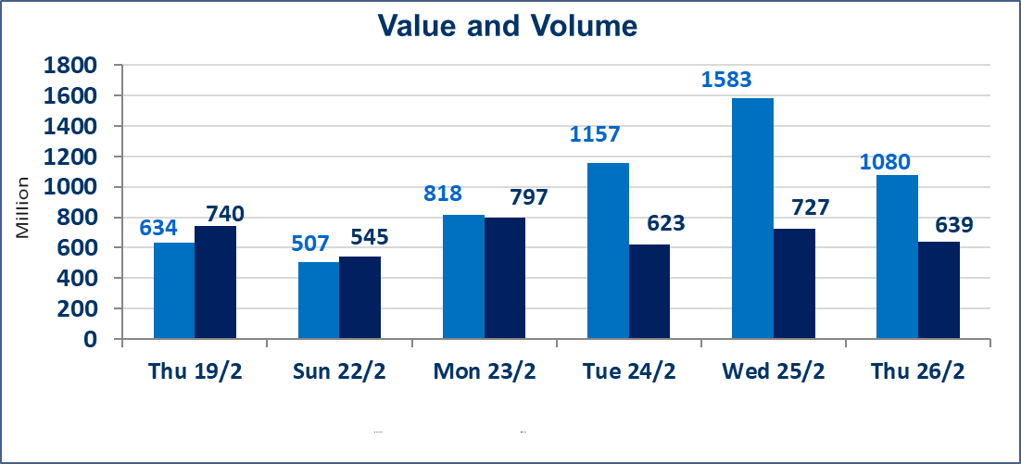
المؤشر60 ISX اليوم | 963.44 |  | نقطة |  |  | المؤشر15 ISX اليوم | 1222.45 | نقطة
المؤشر 60 ISX السابق | 962.36 |  | نقطة |  |  | المؤشر 15 ISX السابق | 1226.88 | نقطة
نسبة التغير | 0.11 |  | % |  |  | نسبة التغير | -0.36 | %
عدد النقاط | 1.08 |  | نقطة |  |  | عدد النقاط | -4.43 | نقطة

الشركات المدرجة | 104 | OTC | 14 | 118 |  | الشركات غير المتداولة المدرجة | 42 | OTC | 13 | 55
الشركات المتداولة | 52 | OTC | 1 | 53 |  | الشركات المرتفعة |  |  | 17
شركات الهيئة العامة |  |  |  | 0 |  | الشركات المنخفضة |  |  | 9
الموقوفة بقرار من هيأة الأوراق المالية |  |  |  | 10
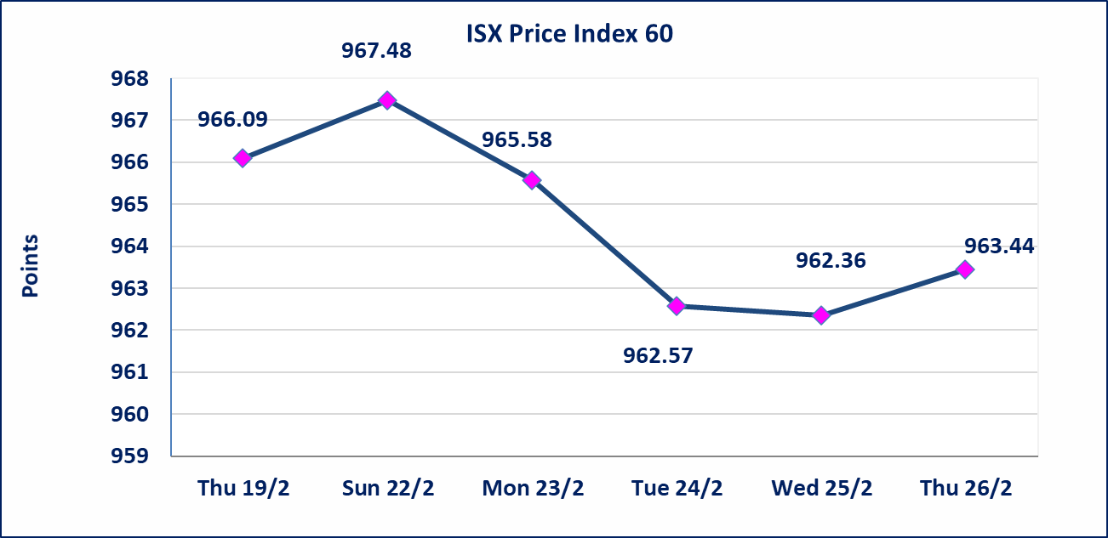
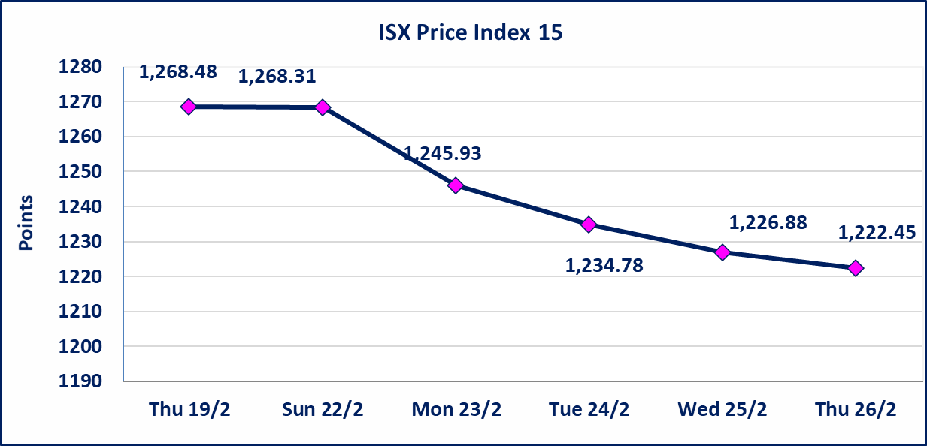

الحد الأعلى والادنى للتغير في السعر | نسبة التغير في المنصة النظامية (15%)، نسبة التغير في المنصة الثانية (20%)، نسبة التغير في المنصة الثالثة (5%) إرتفاعاً وإنخفاضاً من سعر الاغلاق السابق.
Web site : www.isx-iq.net E-mail : info-isx@isx-iq.net |  |  |  |  | 07834000034 - 07711211522 : ص . ب :3607 العلوية الهاتف |  |  |  |  |  | بغداد /الكرادة/ قرب المسرح الوطني /مجاور مصرف الخليج التجاري

نسبة التغير
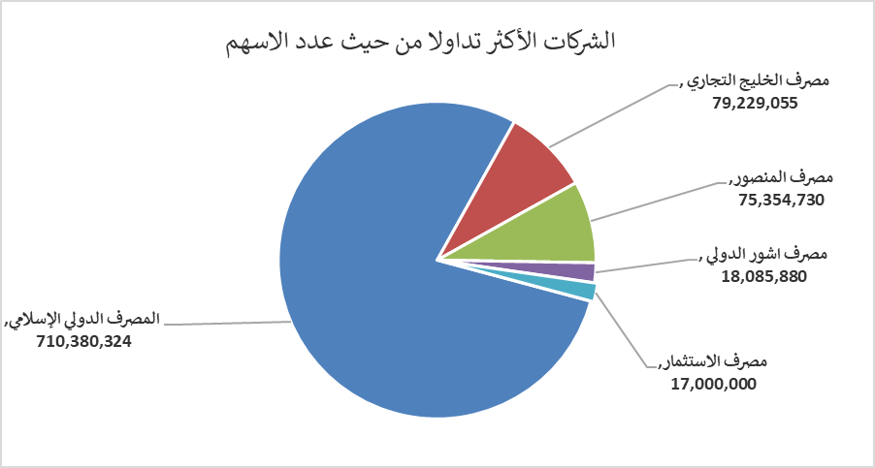
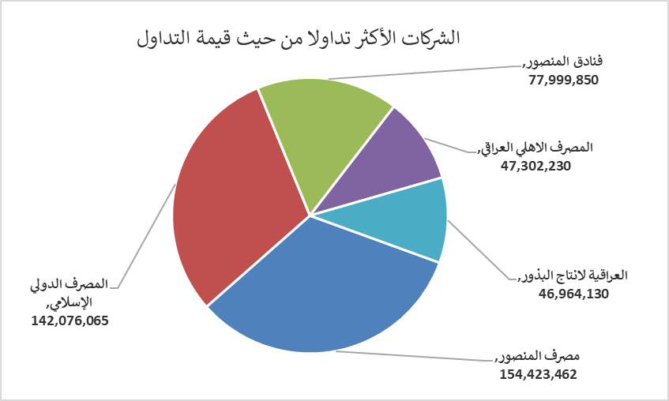
الشركات الأكثر ارتفاعاً وانخفاضاً

نسبة التغير لاسعار الاغلاق الاكثر ارتفاعاً |  |  |  | نسبة التغير لاسعار الاغلاق الاكثر انخفاضاً
اسم الشركة | اغلاق | التغير(%) | الاسهم المتداولة | اسم الشركة | اغلاق | التغير (%) | الاسهم المتداولة
الحمراء للتامين | 3.250 | 13.64 | 225,071 | المواد الانشائية الحديثة | 1.250 | -4.58 | 514,078
النخبة للمقاولات العامة | 0.770 | 11.59 | 27,000 | الخياطة الحديثة | 5.250 | -1.87 | 100,000
فنادق المنصور | 50.000 | 11.11 | 1,560,000 | المصرف التجاري العراقي الاسلامي | 0.670 | -1.47 | 1,000,000
العراقية لصناعات الكارتون | 2.160 | 4.85 | 87,534 | المصرف الاهلي العراقي | 4.800 | -1.03 | 9,839,187
الصناعات الالكترونية | 1.800 | 4.65 | 927,000 | فندق بابل | 100.000 | -0.99 | 6,000

الشركات الاكثر نشاطا حسب الاسهم المتداولة (حجم التداول) |  |  |  | الشركات الاكثر نشاطا حسب القيمة المتداولة
اسم الشركة | اغلاق | التغير(%) | الاسهم المتداولة | اسم الشركة | اغلاق | التغير (%) | القيمة المتداولة
المصرف الدولي الإسلامي | 0.200 | 0.00 | 710,380,324 | مصرف المنصور | 2.050 | -0.49 | 154,423,462
مصرف الخليج التجاري | 0.330 | 0.00 | 79,229,055 | المصرف الدولي الإسلامي | 0.200 | 0.00 | 142,076,065
مصرف المنصور | 2.050 | -0.49 | 75,354,730 | فنادق المنصور | 50.000 | 11.11 | 77,999,850
مصرف اشور الدولي | 0.240 | 0.00 | 18,085,880 | المصرف الاهلي العراقي | 4.800 | -1.03 | 47,302,230
مصرف الاستثمار | 0.210 | 0.00 | 17,000,000 | العراقية لانتاج البذور | 4.990 | 0.60 | 46,964,130

